상품제안서
로지텍 M171 무선 마우스 | 상품코드: S01496

 |  |  |  |  |  |  | 02-713-8555 | www.synergygift.co.kr
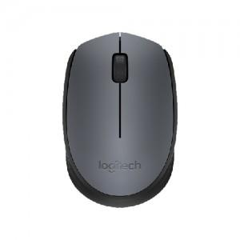

【상세/제작정보】 | <p><span style="font-size: 18.6667px;">※ 제조시점 따라 로지텍 로고 및 위치 변동 있을 수 있습니다.</span>​</p>

【인쇄/포장옵션】 | 레이저 / 포장지포장

【공급단가】 | 수량 | 30~ | 100~ | 300~ | 1,000~ | 3,000~
*VAT별도 | 단가 | 12,900원 | 12,600원 | 12,200원 | 11,600원 | 11,200원

【상품 URL】 | https://www.synergygift.co.kr:443/src/goods_detail.php?gdno=1026

